vierge
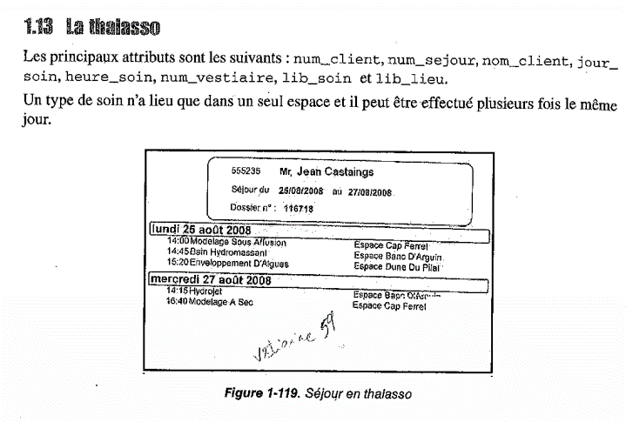
Nom | Description | Exemple(s) de valeur(s) | Domaine Type | Règles
num_client | Numéro du client | 555235 | nombre entier | 1.1
num_sejour | Numéro du séjour | 116718 | nombre entier | 1.1
nom_client | Nom du client | Jean Castaings | chaine de caracteres | 1,n
jour_soin | Jour du soin du client | lundi 25 août 2008 | date | 1,n
heure_soin | Heure du soin | 14:00:00 | heure | 1,n
num_vestiaire | Numéro du vestiaire | Vestaire 59 | chaine de caracteres | 1.1
lib_soin | Libélé du soin | Modelage sous affusion | chaine de caracteres | 1,n
lib_lieu | Libélé du lieux | Escpace Cap Ferrel | chaine de caracteres | 1,n

